Трикотаж
 |  |  |  | info@likadress.ru | К оплате: | 0.00 руб
 |  | Прайс-каталог | 8-800-250-95-37

 |  | производителя трикотажа LikaDress.ru |  | ул. Наговицыной-Икрянистовой, д. 6
 |  | 01.03.2024 13:45 |  | г. Иваново, Россия, 153002
Фотография | Артикул | Название | Ссылка на сайт | Размер | От 1 шт | Цена со скидкой от 1 шт | от 3000р | Цена со скидкой от 3000р | от 25000р | Цена со скидкой от 25000р | от 45000р | Цена со скидкой от 45000р | Заказ, шт | Сумма
 | 9337 | Майка женская Алисия С Арт. 9337 | https://likadress.ru/catalog/majki_zhenskie/~majka_zhenskaya_alisiya_s | 44 | 551.00 руб | Без скидки | 360.00 руб | Без скидки | 342.00 руб | Без скидки | 324.00 руб | Без скидки | 0 | 0.00 руб
 |  |  |  | 46 | 551.00 руб | Без скидки | 360.00 руб | Без скидки | 342.00 руб | Без скидки | 324.00 руб | Без скидки | 0 | 0.00 руб
 |  |  |  | 48 | 551.00 руб | Без скидки | 360.00 руб | Без скидки | 342.00 руб | Без скидки | 324.00 руб | Без скидки | 0 | 0.00 руб
 |  |  |  | 50 | 551.00 руб | Без скидки | 360.00 руб | Без скидки | 342.00 руб | Без скидки | 324.00 руб | Без скидки | 0 | 0.00 руб

 | 9336 | Майка женская Алисия Р Арт. 9336 | https://likadress.ru/catalog/majki_zhenskie/~majka_zhenskaya_alisiya_r | 44 | 551.00 руб | Без скидки | 360.00 руб | Без скидки | 342.00 руб | Без скидки | 324.00 руб | Без скидки | 0 | 0.00 руб
 |  |  |  | 46 | 551.00 руб | Без скидки | 360.00 руб | Без скидки | 342.00 руб | Без скидки | 324.00 руб | Без скидки | 0 | 0.00 руб
 |  |  |  | 48 | 551.00 руб | Без скидки | 360.00 руб | Без скидки | 342.00 руб | Без скидки | 324.00 руб | Без скидки | 0 | 0.00 руб
 |  |  |  | 50 | 551.00 руб | Без скидки | 360.00 руб | Без скидки | 342.00 руб | Без скидки | 324.00 руб | Без скидки | 0 | 0.00 руб

 | 9335 | Майка женская Алисия Х Арт. 9335 | https://likadress.ru/catalog/majki_zhenskie/~majka_zhenskaya_alisiya_x | 44 | 551.00 руб | Без скидки | 360.00 руб | Без скидки | 342.00 руб | Без скидки | 324.00 руб | Без скидки | 0 | 0.00 руб
 |  |  |  | 46 | 551.00 руб | Без скидки | 360.00 руб | Без скидки | 342.00 руб | Без скидки | 324.00 руб | Без скидки | 0 | 0.00 руб
 |  |  |  | 48 | 551.00 руб | Без скидки | 360.00 руб | Без скидки | 342.00 руб | Без скидки | 324.00 руб | Без скидки | 0 | 0.00 руб
 |  |  |  | 50 | 551.00 руб | Без скидки | 360.00 руб | Без скидки | 342.00 руб | Без скидки | 324.00 руб | Без скидки | 0 | 0.00 руб

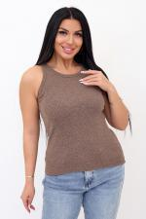 | 9334 | Майка женская Алисия К Арт. 9334 | https://likadress.ru/catalog/majki_zhenskie/~majka_zhenskaya_alisiya_k | 44 | 551.00 руб | Без скидки | 360.00 руб | Без скидки | 342.00 руб | Без скидки | 324.00 руб | Без скидки | 0 | 0.00 руб
 |  |  |  | 46 | 551.00 руб | Без скидки | 360.00 руб | Без скидки | 342.00 руб | Без скидки | 324.00 руб | Без скидки | 0 | 0.00 руб
 |  |  |  | 48 | 551.00 руб | Без скидки | 360.00 руб | Без скидки | 342.00 руб | Без скидки | 324.00 руб | Без скидки | 0 | 0.00 руб
 |  |  |  | 50 | 551.00 руб | Без скидки | 360.00 руб | Без скидки | 342.00 руб | Без скидки | 324.00 руб | Без скидки | 0 | 0.00 руб

 | 8788 | Топ женский Кристина Ф Арт. 8788 | https://likadress.ru/catalog/topy/~top_zhenskij_kristina_f | 44-46 | 1,454.00 руб | Без скидки | 950.00 руб | Без скидки | 903.00 руб | Без скидки | 855.00 руб | Без скидки | 0 | 0.00 руб

 | 8787 | Майка женская Инга Ф Арт. 8787 | https://likadress.ru/catalog/majki_zhenskie/~majka_zhenskaya_inga_f | 44-46 | 1,454.00 руб | Без скидки | 950.00 руб | Без скидки | 903.00 руб | Без скидки | 855.00 руб | Без скидки | 0 | 0.00 руб
 |  |  |  | 48-50 | 1,454.00 руб | Без скидки | 950.00 руб | Без скидки | 903.00 руб | Без скидки | 855.00 руб | Без скидки | 0 | 0.00 руб

 | 8773 | Майка женская Инга З Арт. 8773 | https://likadress.ru/catalog/majki_zhenskie/~majka_zhenskaya_inga_z | 44-46 | 1,454.00 руб | Без скидки | 950.00 руб | Без скидки | 903.00 руб | Без скидки | 855.00 руб | Без скидки | 0 | 0.00 руб

 | 8772 | Топ женский Кристина З Арт. 8772 | https://likadress.ru/catalog/topy/~top_zhenskij_kristina_z | 44-46 | 1,454.00 руб | Без скидки | 950.00 руб | Без скидки | 903.00 руб | Без скидки | 855.00 руб | Без скидки | 0 | 0.00 руб

 | 8771 | Топ женский Кристина К Арт. 8771 | https://likadress.ru/catalog/topy/~top_zhenskij_kristina_k | 44-46 | 1,454.00 руб | Без скидки | 950.00 руб | Без скидки | 903.00 руб | Без скидки | 855.00 руб | Без скидки | 0 | 0.00 руб

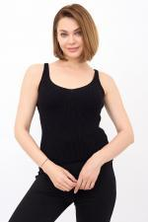 | 8730 | Майка женская Инга Ч Арт. 8730 | https://likadress.ru/catalog/majki_zhenskie/~majka_zhenskaya_inga_ch | 44-46 | 1,454.00 руб | Без скидки | 950.00 руб | Без скидки | 903.00 руб | Без скидки | 855.00 руб | Без скидки | 0 | 0.00 руб

 | 8728 | Майка женская Инга К Арт. 8728 | https://likadress.ru/catalog/majki_zhenskie/~majka_zhenskaya_inga_k | 44-46 | 1,454.00 руб | Без скидки | 950.00 руб | Без скидки | 903.00 руб | Без скидки | 855.00 руб | Без скидки | 0 | 0.00 руб
 |  |  |  | 48-50 | 1,454.00 руб | Без скидки | 950.00 руб | Без скидки | 903.00 руб | Без скидки | 855.00 руб | Без скидки | 0 | 0.00 руб

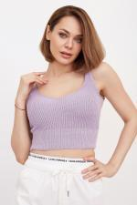 | 8683 | Топ женский Кристина С Арт. 8683 | https://likadress.ru/catalog/topy/~top_zhenskij_kristina_s | 44-46 | 1,454.00 руб | Без скидки | 950.00 руб | Без скидки | 903.00 руб | Без скидки | 855.00 руб | Без скидки | 0 | 0.00 руб

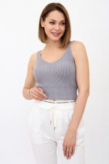 | 8682 | Топ женский Кристина А Арт. 8682 | https://likadress.ru/catalog/topy/~top_zhenskij_kristina_a | 44-46 | 1,454.00 руб | Без скидки | 950.00 руб | Без скидки | 903.00 руб | Без скидки | 855.00 руб | Без скидки | 0 | 0.00 руб

 | 8681 | Топ женский Кристина Б Арт. 8681 | https://likadress.ru/catalog/topy/~top_zhenskij_kristina_b | 44-46 | 1,454.00 руб | Без скидки | 950.00 руб | Без скидки | 903.00 руб | Без скидки | 855.00 руб | Без скидки | 0 | 0.00 руб

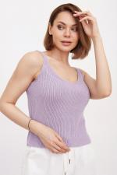 | 8680 | Майка женская Инга Арт. 8680 | https://likadress.ru/catalog/majki_zhenskie/~majka_zhenskaya_inga | 48-50 | 1,454.00 руб | Без скидки | 950.00 руб | Без скидки | 903.00 руб | Без скидки | 855.00 руб | Без скидки | 0 | 0.00 руб

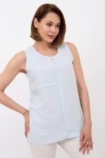 | 8533 | Майка женская Леона А Арт. 8533 | https://likadress.ru/catalog/majki_zhenskie/~majka_zhenskaya_leona_a | 44 | 1,607.00 руб | Без скидки | 1,050.00 руб | Без скидки | 998.00 руб | Без скидки | 945.00 руб | Без скидки | 0 | 0.00 руб
 |  |  |  | 46 | 1,607.00 руб | Без скидки | 1,050.00 руб | Без скидки | 998.00 руб | Без скидки | 945.00 руб | Без скидки | 0 | 0.00 руб
 |  |  |  | 48 | 1,607.00 руб | Без скидки | 1,050.00 руб | Без скидки | 998.00 руб | Без скидки | 945.00 руб | Без скидки | 0 | 0.00 руб
 |  |  |  | 50 | 1,607.00 руб | Без скидки | 1,050.00 руб | Без скидки | 998.00 руб | Без скидки | 945.00 руб | Без скидки | 0 | 0.00 руб
 |  |  |  | 52 | 1,607.00 руб | Без скидки | 1,050.00 руб | Без скидки | 998.00 руб | Без скидки | 945.00 руб | Без скидки | 0 | 0.00 руб
 |  |  |  | 54 | 1,607.00 руб | Без скидки | 1,050.00 руб | Без скидки | 998.00 руб | Без скидки | 945.00 руб | Без скидки | 0 | 0.00 руб
 |  |  |  | 56 | 1,607.00 руб | Без скидки | 1,050.00 руб | Без скидки | 998.00 руб | Без скидки | 945.00 руб | Без скидки | 0 | 0.00 руб
 |  |  |  | 58 | 1,607.00 руб | Без скидки | 1,050.00 руб | Без скидки | 998.00 руб | Без скидки | 945.00 руб | Без скидки | 0 | 0.00 руб

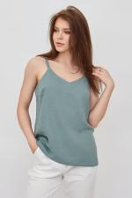 | 8204 | Майка женская Леона Арт. 8204 | https://likadress.ru/catalog/majki_zhenskie/~majka_zhenskaya_leona | 44 | 1,607.00 руб | Без скидки | 1,050.00 руб | Без скидки | 998.00 руб | Без скидки | 945.00 руб | Без скидки | 0 | 0.00 руб
 |  |  |  | 46 | 1,607.00 руб | Без скидки | 1,050.00 руб | Без скидки | 998.00 руб | Без скидки | 945.00 руб | Без скидки | 0 | 0.00 руб
 |  |  |  | 48 | 1,607.00 руб | Без скидки | 1,050.00 руб | Без скидки | 998.00 руб | Без скидки | 945.00 руб | Без скидки | 0 | 0.00 руб
 |  |  |  | 50 | 1,607.00 руб | Без скидки | 1,050.00 руб | Без скидки | 998.00 руб | Без скидки | 945.00 руб | Без скидки | 0 | 0.00 руб

 | 8461 | Майка женская Бьянка Е Арт. 8461 | https://likadress.ru/catalog/majki_zhenskie/~majka_zhenskaya_byanka_e | 46 | 612.00 руб | Без скидки | 400.00 руб | Без скидки | 380.00 руб | Без скидки | 360.00 руб | Без скидки | 0 | 0.00 руб
 |  |  |  | 44 | 612.00 руб | Без скидки | 400.00 руб | Без скидки | 380.00 руб | Без скидки | 360.00 руб | Без скидки | 0 | 0.00 руб

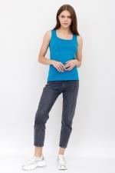 | 8460 | Майка женская Бьянка Д Арт. 8460 | https://likadress.ru/catalog/majki_zhenskie/~majka_zhenskaya_byanka_d | 48 | 612.00 руб | Без скидки | 400.00 руб | Без скидки | 380.00 руб | Без скидки | 360.00 руб | Без скидки | 0 | 0.00 руб
 |  |  |  | 50 | 612.00 руб | Без скидки | 400.00 руб | Без скидки | 380.00 руб | Без скидки | 360.00 руб | Без скидки | 0 | 0.00 руб
 |  |  |  | 46 | 612.00 руб | Без скидки | 400.00 руб | Без скидки | 380.00 руб | Без скидки | 360.00 руб | Без скидки | 0 | 0.00 руб
 |  |  |  | 44 | 612.00 руб | Без скидки | 400.00 руб | Без скидки | 380.00 руб | Без скидки | 360.00 руб | Без скидки | 0 | 0.00 руб

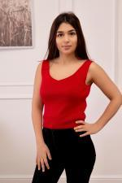 | 7995 | Топ женский Лючия К Арт. 7995 | https://likadress.ru/catalog/topy/~top_zhenskij_lyuchiya_k | 44-46 | 1,071.00 руб | Без скидки | 700.00 руб | Без скидки | 665.00 руб | Без скидки | 630.00 руб | Без скидки | 0 | 0.00 руб

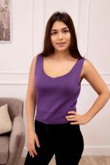 | 7993 | Топ женский Лючия Ф Арт. 7993 | https://likadress.ru/catalog/topy/~top_zhenskij_lyuchiya_f | 44-46 | 1,071.00 руб | Без скидки | 700.00 руб | Без скидки | 665.00 руб | Без скидки | 630.00 руб | Без скидки | 0 | 0.00 руб

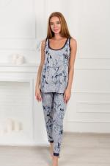 | 6246 | Майка Таинственные цветы 1С Арт. 6246 | https://likadress.ru/catalog/majki_zhenskie/~majka_tainstvennye_cvety_1s | 48 | 571.00 руб | Без скидки | 373.00 руб | Без скидки | 355.00 руб | Без скидки | 336.00 руб | Без скидки | 0 | 0.00 руб
 |  |  |  | 50 | 571.00 руб | Без скидки | 373.00 руб | Без скидки | 355.00 руб | Без скидки | 336.00 руб | Без скидки | 0 | 0.00 руб

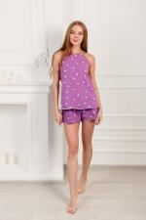 | 5496 | Майка Элефант 1Ф Арт. 5496 | https://likadress.ru/catalog/majki_zhenskie/~majka_elefant_1f_5496 | 48 | 528.00 руб | Без скидки | 345.00 руб | Без скидки | 328.00 руб | Без скидки | 311.00 руб | Без скидки | 0 | 0.00 руб
 |  |  |  | 50 | 528.00 руб | Без скидки | 345.00 руб | Без скидки | 328.00 руб | Без скидки | 311.00 руб | Без скидки | 0 | 0.00 руб
 |  |  |  | 52 | 528.00 руб | Без скидки | 345.00 руб | Без скидки | 328.00 руб | Без скидки | 311.00 руб | Без скидки | 0 | 0.00 руб
 |  |  |  | 54 | 528.00 руб | Без скидки | 345.00 руб | Без скидки | 328.00 руб | Без скидки | 311.00 руб | Без скидки | 0 | 0.00 руб

 | 421 | Майка Бьянка С Арт. 421 | https://likadress.ru/catalog/majki_zhenskie/~majka_byanka__421 | 44 | 612.00 руб | 428.00 руб | 400.00 руб | 280.00 руб | 380.00 руб | 266.00 руб | 360.00 руб | 252.00 руб | 0 | 0.00 руб
 |  |  |  | 46 | 612.00 руб | 428.00 руб | 400.00 руб | 280.00 руб | 380.00 руб | 266.00 руб | 360.00 руб | 252.00 руб | 0 | 0.00 руб

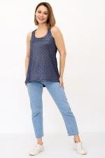 | 1237 | Майка Инес Арт. 1237 | https://likadress.ru/catalog/majki_zhenskie/~majka_ines__1237 | 42 | 1,373.00 руб | 1,098.00 руб | 897.00 руб | 718.00 руб | 853.00 руб | 682.00 руб | 808.00 руб | 646.00 руб | 0 | 0.00 руб
 |  |  |  | 44 | 1,373.00 руб | 1,098.00 руб | 897.00 руб | 718.00 руб | 853.00 руб | 682.00 руб | 808.00 руб | 646.00 руб | 0 | 0.00 руб
 |  |  |  | 46 | 1,373.00 руб | 1,098.00 руб | 897.00 руб | 718.00 руб | 853.00 руб | 682.00 руб | 808.00 руб | 646.00 руб | 0 | 0.00 руб
 |  |  |  | 40 | 1,373.00 руб | 1,098.00 руб | 897.00 руб | 718.00 руб | 853.00 руб | 682.00 руб | 808.00 руб | 646.00 руб | 0 | 0.00 руб

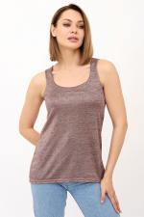 | 2335 | Майка Инес Арт. 2335 | https://likadress.ru/catalog/majki_zhenskie/~majka_ines_2335 | 42 | 1,373.00 руб | 961.00 руб | 897.00 руб | 628.00 руб | 853.00 руб | 597.00 руб | 808.00 руб | 566.00 руб | 0 | 0.00 руб
 |  |  |  | 40 | 1,373.00 руб | 961.00 руб | 897.00 руб | 628.00 руб | 853.00 руб | 597.00 руб | 808.00 руб | 566.00 руб | 0 | 0.00 руб

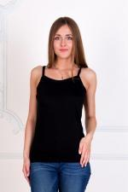 | 1941 | Майка Диана А Арт. 1941 | https://likadress.ru/catalog/majki_zhenskie/~majka_diana__1941 | 48 | 496.00 руб | Без скидки | 324.00 руб | Без скидки | 308.00 руб | Без скидки | 292.00 руб | Без скидки | 0 | 0.00 руб

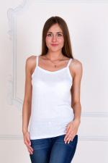 | 1944 | Майка Диана Арт. 1944 | https://likadress.ru/catalog/majki_zhenskie/~majka_diana_1944 | 46 | 496.00 руб | Без скидки | 324.00 руб | Без скидки | 308.00 руб | Без скидки | 292.00 руб | Без скидки | 0 | 0.00 руб
 |  |  |  | 48 | 496.00 руб | Без скидки | 324.00 руб | Без скидки | 308.00 руб | Без скидки | 292.00 руб | Без скидки | 0 | 0.00 руб
 |  |  |  | 50 | 496.00 руб | Без скидки | 324.00 руб | Без скидки | 308.00 руб | Без скидки | 292.00 руб | Без скидки | 0 | 0.00 руб
 |  |  |  | 52 | 496.00 руб | Без скидки | 324.00 руб | Без скидки | 308.00 руб | Без скидки | 292.00 руб | Без скидки | 0 | 0.00 руб
 |  |  |  | 54 | 496.00 руб | Без скидки | 324.00 руб | Без скидки | 308.00 руб | Без скидки | 292.00 руб | Без скидки | 0 | 0.00 руб

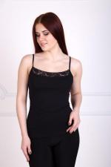 | 2341 | Майка Бекки Арт. 2341 | https://likadress.ru/catalog/majki_zhenskie/~majka_bekki__2341 | 46 | 401.00 руб | Без скидки | 262.00 руб | Без скидки | 249.00 руб | Без скидки | 236.00 руб | Без скидки | 0 | 0.00 руб
 |  |  |  | 48 | 401.00 руб | Без скидки | 262.00 руб | Без скидки | 249.00 руб | Без скидки | 236.00 руб | Без скидки | 0 | 0.00 руб
 |  |  |  | 50 | 401.00 руб | Без скидки | 262.00 руб | Без скидки | 249.00 руб | Без скидки | 236.00 руб | Без скидки | 0 | 0.00 руб
 |  |  |  | 52 | 401.00 руб | Без скидки | 262.00 руб | Без скидки | 249.00 руб | Без скидки | 236.00 руб | Без скидки | 0 | 0.00 руб
 |  |  |  | 54 | 401.00 руб | Без скидки | 262.00 руб | Без скидки | 249.00 руб | Без скидки | 236.00 руб | Без скидки | 0 | 0.00 руб
 |  |  |  | 44 | 401.00 руб | Без скидки | 262.00 руб | Без скидки | 249.00 руб | Без скидки | 236.00 руб | Без скидки | 0 | 0.00 руб

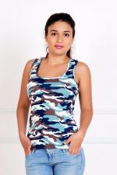 | 2362 | Майка Борцовка Арт. 2362 | https://likadress.ru/catalog/majki_zhenskie/~majka_borcovka__2362 | 42 | 528.00 руб | 317.00 руб | 345.00 руб | 207.00 руб | 328.00 руб | 197.00 руб | 311.00 руб | 187.00 руб | 0 | 0.00 руб
 |  |  |  | 40 | 528.00 руб | 317.00 руб | 345.00 руб | 207.00 руб | 328.00 руб | 197.00 руб | 311.00 руб | 187.00 руб | 0 | 0.00 руб

